问题
 |  | 课后小练习

任务：
 | 利用数据生成图表，月份为分类轴，每部门生成一条折线，完成效果见右图。
 | 本例图表模板使用“样式4”。
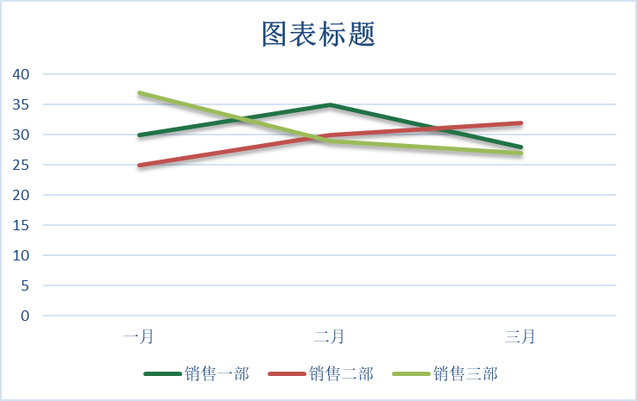

 | 部门 | 销售一部 | 销售二部 | 销售三部
 | 一月 | 30 | 25 | 37
 | 二月 | 35 | 30 | 29
 | 三月 | 28 | 32 | 27

答案
 |  | 课后小练习

任务：
 | 利用数据生成图表，月份为分类轴，每部门生成一条折线，完成效果见右图。
 | 本例图表模板使用“样式4”。

 | 部门 | 销售一部 | 销售二部 | 销售三部
 | 一月 | 30 | 25 | 37
 | 二月 | 35 | 30 | 29
 | 三月 | 28 | 32 | 27

